驾驶员座椅总成首页
 |  |  |  |  |  |  |  |  |  | 版本：A 识别号：GR/ZY/BOM-2023-07-001
编号：GR-21-01-23
车型 |  | J6G平地板 |  |  | 解放J6G平地板3.0自适应平台座椅总成EBOM清单 |  |  |  | 编制 | 审核 | 标准化 | 批准 | 页次 | 日 期
 |  |  |  |  | (首页 ) |  |  |  | 李世新 |  |  |  | 1/1 | 2023.07.24
图示 |  |  | NO. | 件号 |  |  | 件名 | 产品描述 | 单台用量 | 车型配置 |  | 备注
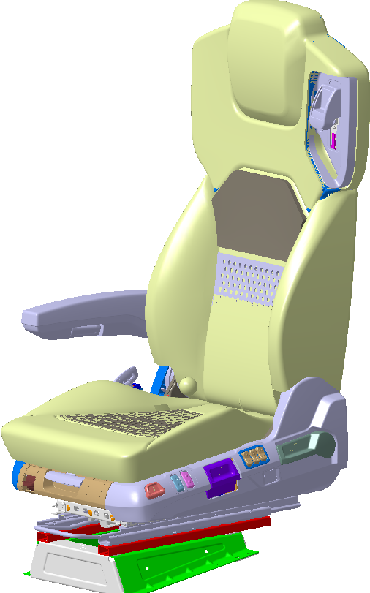 |  |  | 1 | (SHT0016264)6800010NH43-C00 |  |  | 驾驶员座椅总成 | 安全带高调、右扶手、通风、加热、靠背调节、倾角调节、坐垫延伸、速升速降、高度调节、两气袋腰托、前后调节、阻尼自适应 | 1
 |  |  | 2
 |  |  | 3

变更履历
No | 日期 | 零件号 | 零件名称 | 变更内容 | 变更原因 | 变更来源

